Sheet1
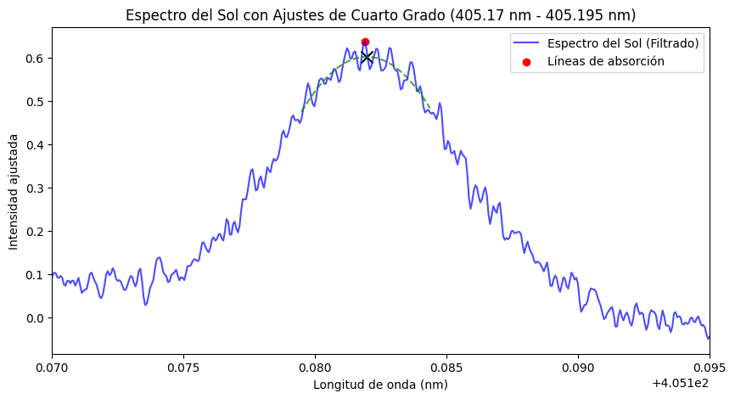
Lambda Natural | lambda Observado | Flujo | Velocida Calulada
405.18189011 | 405.18196535 | 0.60195326805 | -577

